Mod 40
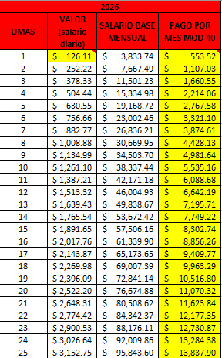
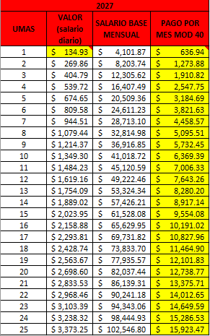
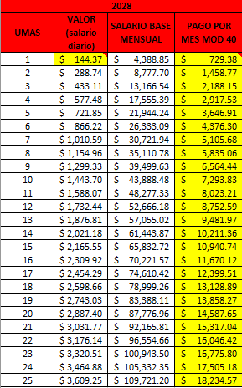
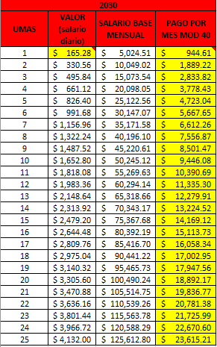
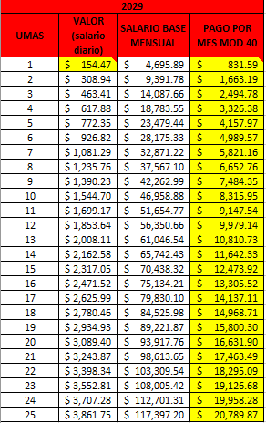
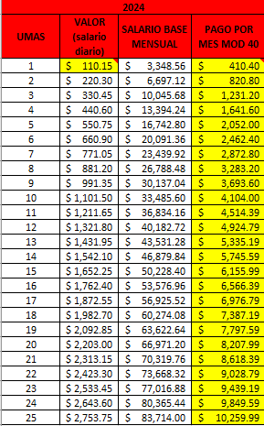
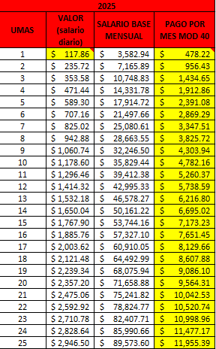
2023
UMAS | VALOR (salario diario) | SALARIO BASE MENSUAL | PAGO POR MES MOD 40
1 | $103.74 | $3,153.70 | $352.14
2 | $207.48 | $6,307.39 | $704.28 | Edad del cliente |  | UMA | 7% | MOD 40
3 | $311.22 | $9,461.09 | $1,056.43 | 52 | 2022 | 96.22 | 6.73 | 10.075
4 | $414.96 | $12,614.78 | $1,408.57 | 53 | 2023 | 102.95 | 7.2 | 11.166
5 | $518.70 | $15,768.48 | $1,760.71 | 54 | 2024 | 110.15 | 7.71 | 12.256
6 | $622.44 | $18,922.18 | $2,112.85 | 55 | 2025 | 117.86 | 8.25 | 13.347
7 | $726.18 | $22,075.87 | $2,464.99 | 56 | 2026 | 126.11 | 8.82 | 14.438
8 | $829.92 | $25,229.57 | $2,817.13 | 57 | 2027 | 134.93 | 9.44 | 15.528
9 | $933.66 | $28,383.26 | $3,169.28 | 58 | 2028 | 144.37 | 10.1 | 16.619
10 | $1,037.40 | $31,536.96 | $3,521.42 | 59 | 2029 | 154.47 | 10.81 | 17.709
11 | $1,141.14 | $34,690.66 | $3,873.56 | 60 | 2030 | 165.28 |  | 18.8
12 | $1,244.88 | $37,844.35 | $4,225.70
13 | $1,348.62 | $40,998.05 | $4,577.84
14 | $1,452.36 | $44,151.74 | $4,929.98 | 2023 | 2024 | 2025 | 2026 | 2027
15 | $1,556.10 | $47,305.44 | $5,282.13 | 1037 | 1101 | 1178 | 1261 | 1349
16 | $1,659.84 | $50,459.14 | $5,634.27 | 42252 | 49248 | 57384 | 66420 | 76428
17 | $1,763.58 | $53,612.83 | $5,986.41
18 | $1,867.32 | $56,766.53 | $6,338.55 | 1556 | 1662 | 1767 | 1891 | 2023 | 1779
19 | $1,971.06 | $59,920.22 | $6,690.69 | 63384 | 73860 | 86076 | 99624 | 114648
20 | $2,074.80 | $63,073.92 | $7,042.83
21 | $2,178.54 | $66,227.62 | $7,394.98 | 84504 | 98484 | 114768 | 132840 | 152856
22 | $2,282.28 | $69,381.31 | $7,747.12
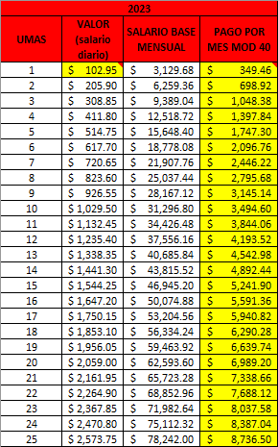
23 | $2,386.02 | $72,535.01 | $8,099.26
24 | $2,489.76 | $75,688.70 | $8,451.40
25 | $2,593.50 | $78,842.40 | $8,803.54

